UI
UI 기획서

로딩 UI | 번호 | 명칭 | 디자인 |  | 기능
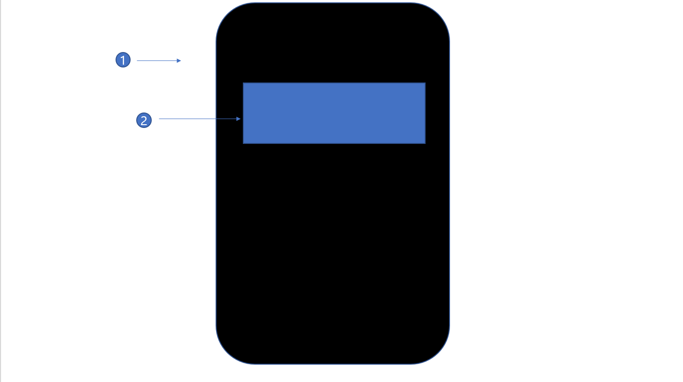 | 1번 | 배경 | 살짝 밝은 검은색 색상을 가집니다 |  | 현재 UI에서는 화면 어느곳을 터치하던 아래 UI로 전환됩니다.

 | 2번 | 팀명 | Zapfino폰트를 사용하며 색상은 흰색을 띕니다. |  | Team E.Va 라는 문구가 0.5초간 등장하여 1초간 지속되고 0.5초 후에 사라집니다.

타이틀 UI | 번호 | 명칭 | 디자인 |  | 기능
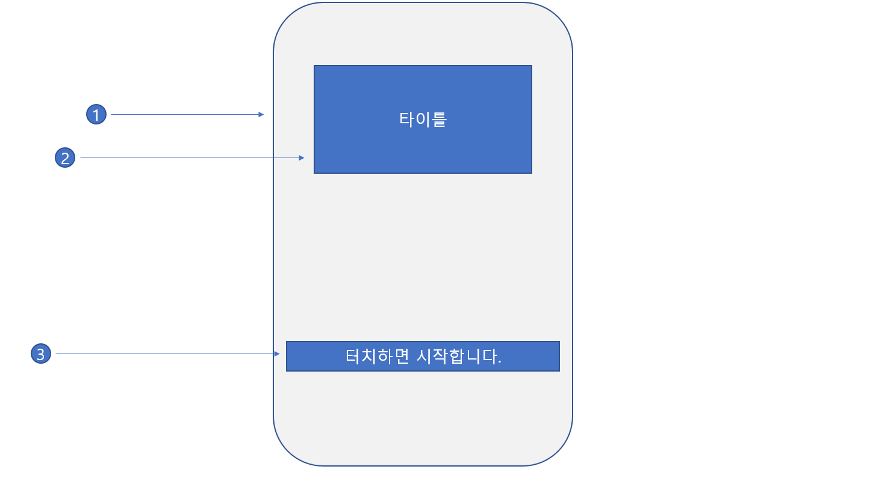 | 1번 | 배경 | 재생용지의 질감과 색상을 가집니다 |  | 현재 UI에서는 화면 어느곳을 터치하던 아래 UI로 전환됩니다.

 | 2번 | 타이틀 | 게임의 제목을 디자인한 이미지가 들어갑니다 |  | 없음

 | 3번 | 설명문 | 일반폰트 |  | 명도가 내려갔다가 올라갔다가 반복하게 해주세요 (문구 넣어주세요)

캐릭터 선택 UI | 번호 | 명칭 | 디자인 |  | 기능
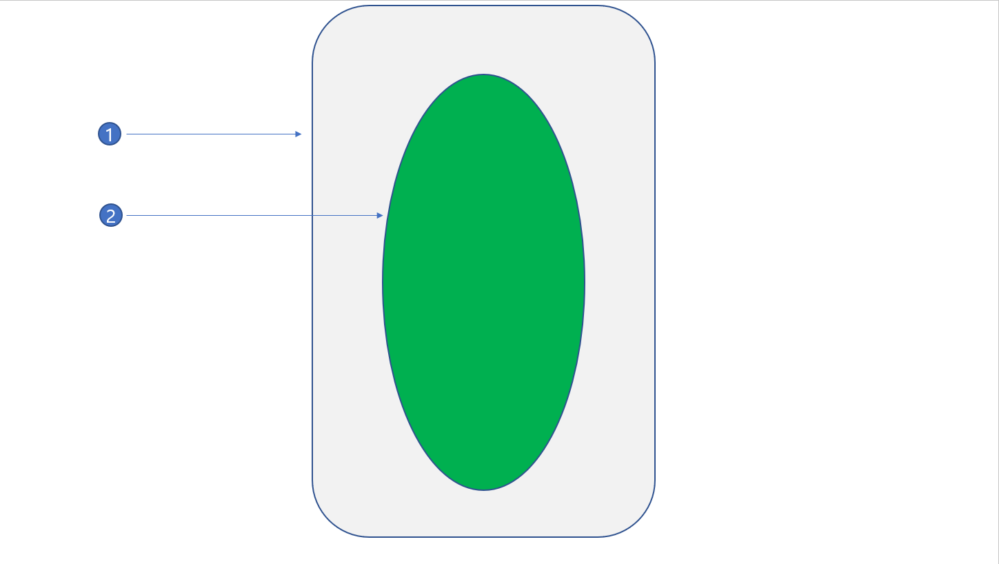 | 1번 | 배경 | 재생용지의 질감과 색상을 가집니다 |  | 한 화면에는 한가지 캐릭터만 보여줄 것이기에 스크롤바 필요.

 | 2번 | 초상화 | 무채색의 캐릭터 컨셉아트가 들어갑니다 |  | 3가지 캐릭터중 하나의 컨셉아트가 들어가며 2번을 터치하면 컨셉아트의 캐릭터의 스토리가 진행됩니다

인게임 UI |  |  | 번호 | 명칭 | 디자인 | 기능
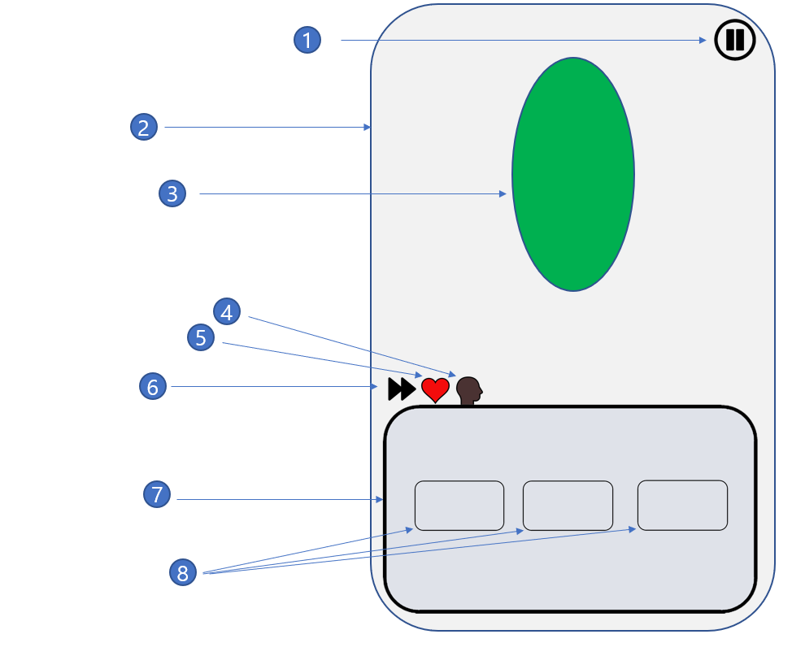 |  |  | 1번 | 옵션 | 검은색 톱니바퀴 | 옵션 UI를 화면에 띄웁니다.

 |  |  | 2번 | 배경 | 재생용지의 질감과 색상을 가집니다 | 없음.

 |  |  | 3번 | 초상화 | 대화하고 있는 대상의 이미지 | 없음.

 |  |  | 4번 | 자동화 | 그림풍으로 그려지며 회색의 색상을 가짐 | 해당 버튼을 터치한다면 자동으로 다음 대화로 넘어갑니다.

 |  |  | 5번 | 생명력 | 아이콘에 액체가 담긴 형태이다. | 생명력 수치에 비례하는 UI이며 데미지를 받는다면 시계방향으로 감소하는 형식

 |  |  | 6번 | 강인함 |  | 강인함 수치에 비례하는 UI이며 정신적 데미지를 받는다면 시계방향으로 감소하는 형식

 |  |  | 7번 | 대화문 | 반투명한 회색 패널 위에 검은색 or 흰색 문자가 새겨짐 | 대화하는 대상 or 캐릭터의 독백 혹은 생각이 나오는 공간이다.

 |  |  | 8번 | 선택창 | 대화문과 같지만 조금 더 작다 | 만약 선택사항이 나온다면 텍스트가 적힌 문구를 보고 선택한 버튼의 알고리즘대로 스토리가 흘러간다.

옵션 UI |  |  | 번호 | 명칭 | 디자인 | 기능
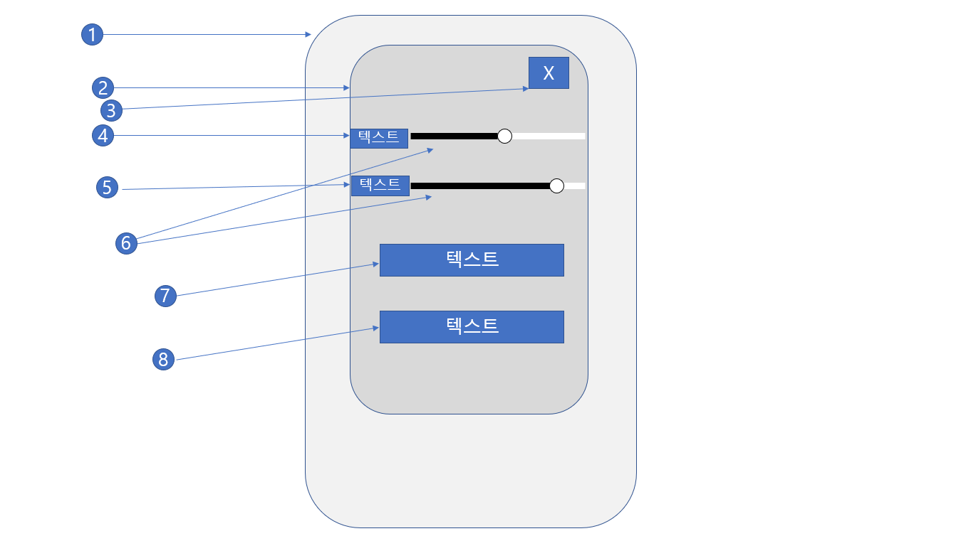 |  |  | 1 | 배경 | 재생용지의 질감과 색상을 가집니다 | 없음

 |  |  | 2 | 패널 | 밝은 회색의 색상을 가집니다 | 옵션 UI의 기능들을 담습니다.

 |  |  | 3 | 종료 | 짙은 회색의 바탕에 흰색의 X 마크 표시 | 현재 패널을 닫고 인게임 UI로 돌아갑니다.

 |  |  | 4 | 배경음 조정 | Zapfino 폰트로 흰색 색상을 가집니다. | 없음

 |  |  | 5 | 효과음 조정 | Zapfino 폰트로 흰색 색상을 가집니다. | 없음

 |  |  | 6 | 사운드바 | 검은/흰색의 바와 회색의 구체가 있습니다 | 구체를 우측으로 옮기면 볼륨이 커지고 좌측으로 옮기면 볼륨이 작아집니다

 |  |  | 7 | 타이틀로 나가기 | Zapfino 폰트로 회색 색상을 가집니다 | 인게임에서 타이틀 화면으로 나갑니다

 |  |  | 8 | 바탕화면 나가기 | Zapfino 폰트로 회색 색상을 가집니다 | 게임을 종료하고, 바탕화면으로 나갑니다

